改版履歴
VK-P-XXXXXX
文書番号
4版
2/3
 |  |  | 1

版 | 日付 | 内容 | 氏名
1 版 | 2020-07-14 | 新規作成 | 小嶋、宮川
2 版 | 2020-12-17 | 詳細設計【No008-2】 有機CHのManual Key RecipeをAホルダとBホルダで分けるよう修正 | 宮川
3 版 | 2021-04-01 | 詳細設計【Tooling(R2R)】 新規作成 | 小嶋
4 版 | 2021-06-18 | 詳細設計【No008-3】 新規作成 | 宮川
 | 2021-06-25 | 詳細設計【No008】 関連PC IOを修正 詳細設計【No008-2】 関連PC IOを修正 | 宮川

概要
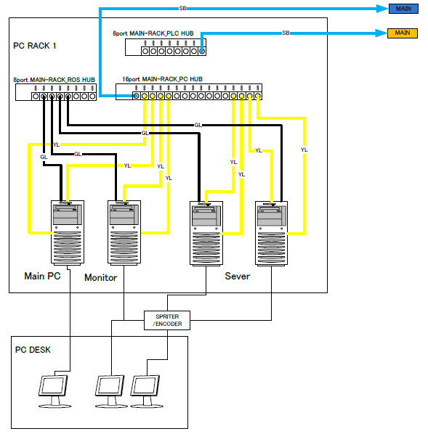
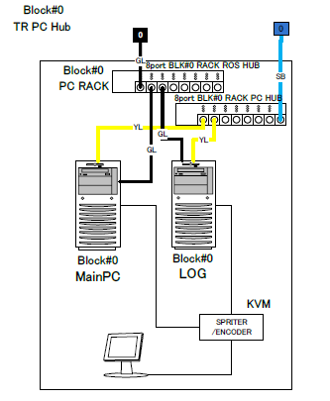
 |  | 文書番号 | VK-P-XXXXXX | 4 版 | 3/3

１．概要

メインソフトとは？
・ | 各チャンバーのレシピ編集
・ | サーバPCにレシピデータの保存
・ | 運転モードの切替操作
・ | ホストへの報告

２．動作環境

ハード
・ | Windows10（64bit）
・ | メモリ32G
・ | Cドライブ：SSD
・ | Dドライブ：SSD
・ | MELSECボード（1ボード）
・ | LANボード（2ボード）
・ | AVAL DATA APX-741ボード

ソフト
・ | Microsoft .NET Framework4.5
・ | MELSEC
・ | apx741
・ | ESET Endpoint Protection

３．構成

 | メインソフトは装置全体で1台の【Center Control PC(中央制御PC)】と各BLKに１台づつ存在する【Block Control PC(ブロック制御PC)】で構成される。
 | 中央制御PCとブロック制御PCの役割は以下のようになっている。

中央制御PC
・ | 各チャンバーのレシピ編集
・ | サーバPCにレシピデータの保存
・ | 各運転モードの切替操作（各BLKメインへの動作指示）

ブロック制御PC
・ | 各運転モードの切替動作（PLCとのIF）
・ | ホストへの報告
・ | 該当BLK内のチャンバーのレシピ編集
・ | サーバPCからレシピデータの取得と保存

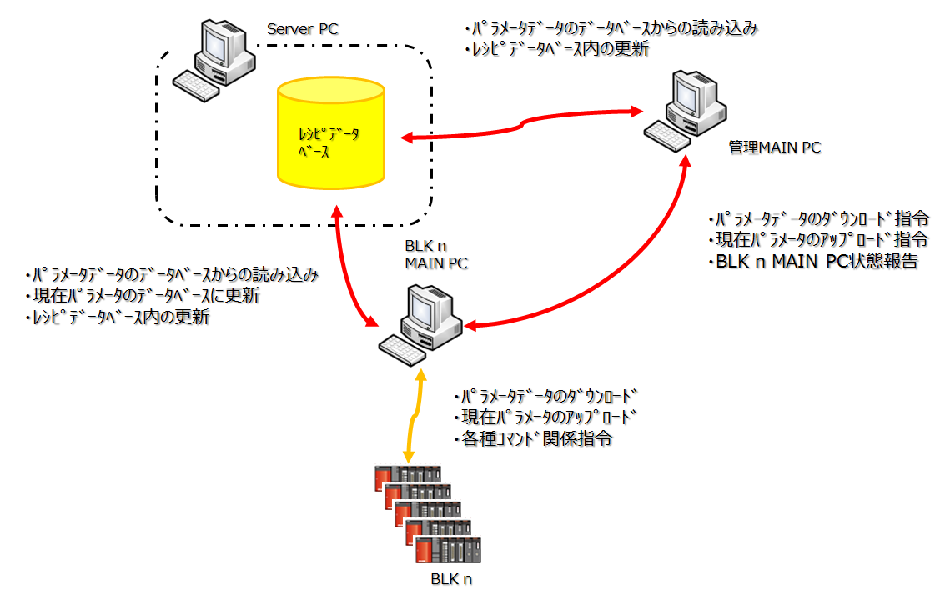

４．ネットワーク接続

 | 管理制御PCおよびブロック制御PCはCC-LinkIE、AVAL DATA通信およびLANにて各PLC、各PCおよびサーバPC、客先PCと接続している。

CC-LinkIE、AVAL
・ | BLK内ループ（CC-LinkIE）は各BLK内のPLCとBLK内のPC（ブロックログPCおよびブロック制御PC）を接続している。
 | 本ループを利用してブロック制御PCは運転モードの切替動作時にPLCに対して動作指示を行う。また、レシピのDLを行う。
・ | また、ECSデータも本ループに載せてホストとの通信を行う。
・ | PC間ループ（AVAL DATA通信）では、全PC（管理モニタ、メインおよびBLKモニタ、メイン）を接続している。
 | 本ループを利用して管理メインは各BLKのPLCのレジスタ情報を取得する。（各BLKモニタと各BLKメインが本ループにPLCレジスタ情報を転送している）
 | また、管理メインは本ループを利用して、各BLKメインに対して運転モードの切替指示を行う。
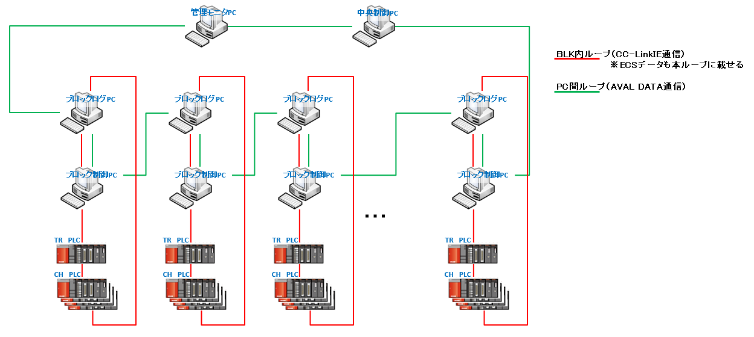

EtherNET（LAN）
 | LAN接続では、客先PCからのリモートアクセスで操作できるようROSハブとPC間およびサーバPCと接続するためのPC間ハブ
 | の2つの接続を行っている。

概要【メインソフト画面】
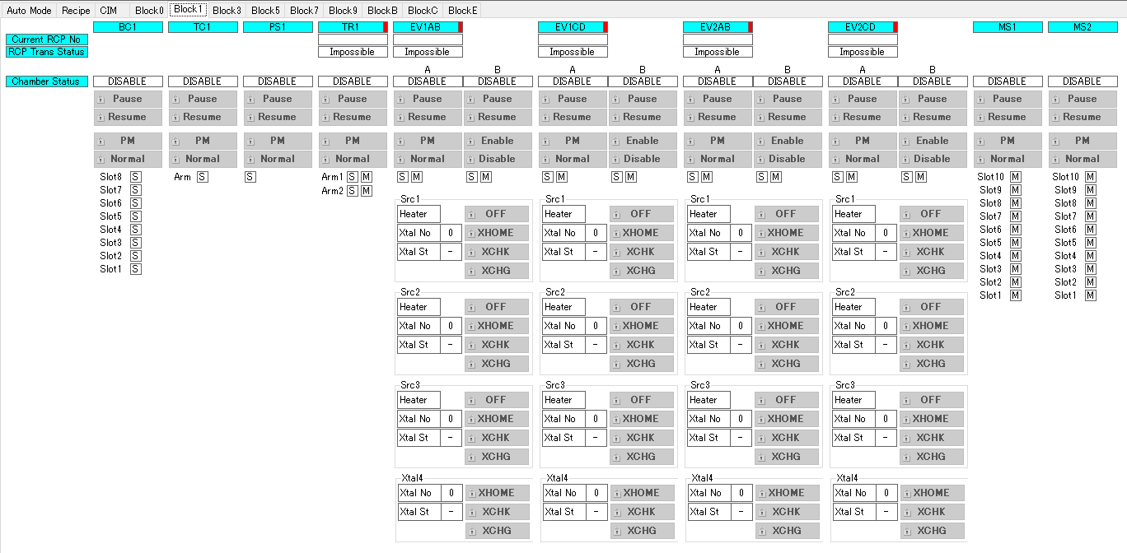
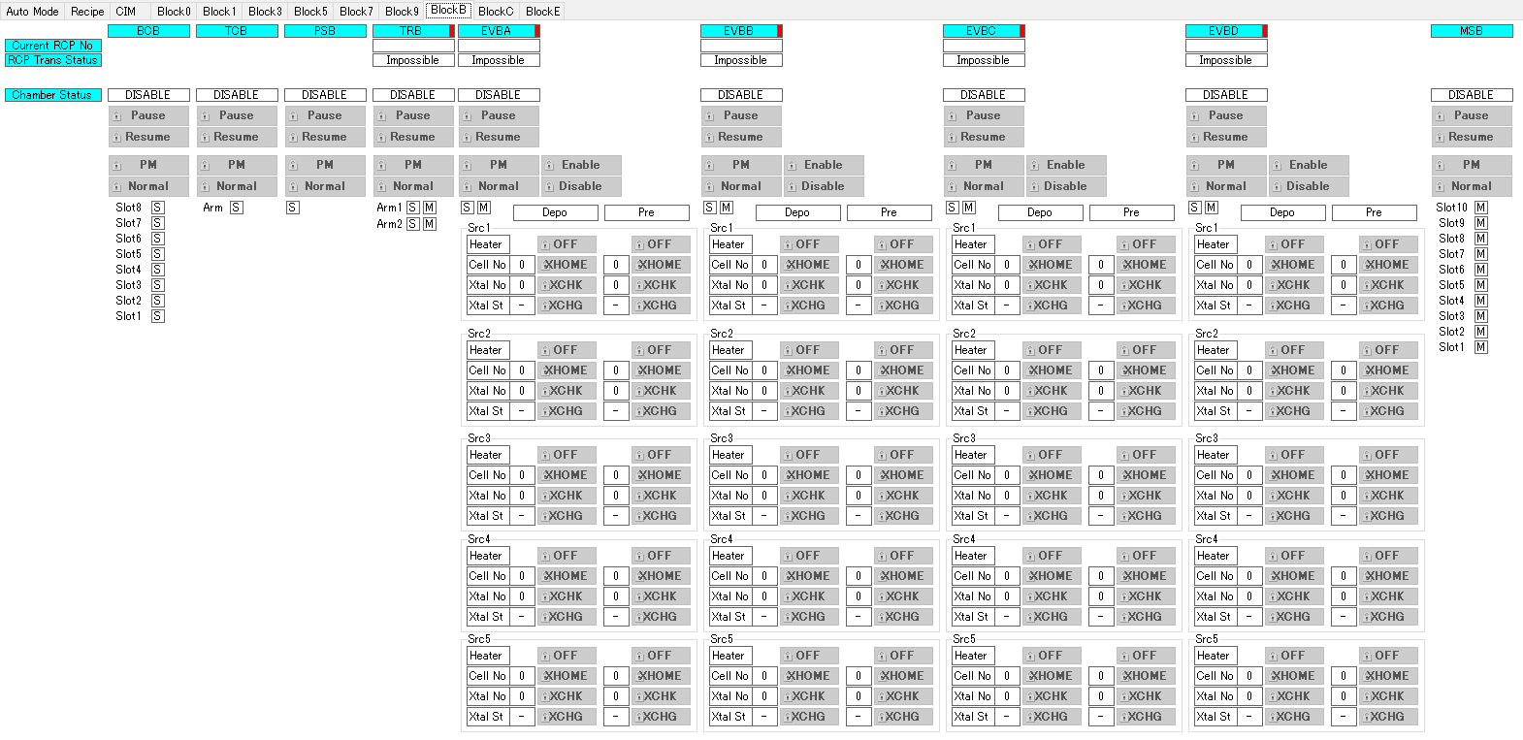
 |  | 文書番号 | VK-P-XXXXXX | 4 版 | 3/3

1．概要

メインソフト画面

 | メインソフトの画面は以下のメインメニュー部と制御プログラム部で構成されている。
 | メインメニュー部では各種レシピ編集や Status表示および各種レシピ編集のボタンを提供している。
 | 制御プログラム部では装置に対しての動作指示ボタンなどを提供している。
メインメニュー部
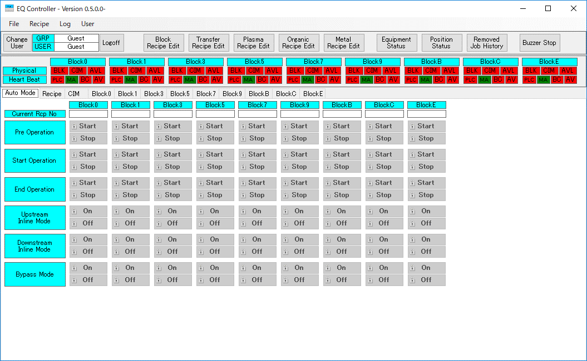

制御プログラム部

制御プログラム部
 | AutoModeタブ
 | 各Blockの自動運転に関連するボタンを提供している。
 | 中央制御PCでは全ブロックすべて表示するが、ブロック制御PCでは該当Blockの表示のみを行う。

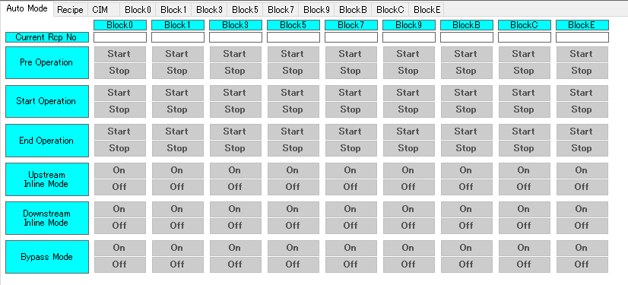

 | Recipeタブ
 | 各Blockのレシピ転送や装置に設定されているレシピの取得を行うボタンを提供する。
 | また、現在装置に設定されているレシピ番号（Current Rcp No）とAuto Recipe CHG Modeの状態の表示を行う。
 | 管理メインではBlock0～BlockCまですべて表示するが、BLKメインでは該当のBlockの表示のみ行う。

 | CIMタブ
 | 各BlockのOnline/Offlineの切り替えおよび各BlockのCIM Messageの表示を行う。

 | 各Blockタブ
 | 各Block内のChamber毎にPause/Resume、PM/Normalボタンを提供する。
 | また、有機・金属Chamberについては「XTAL CHANGE」「HEATER OFF」機能を提供している。
 | 管理メインではBlock#0～Block#Cまですべてのタブを表示するが、BLKメインでは該当のBlockのタブのみ表示する。

概要【レシピ】
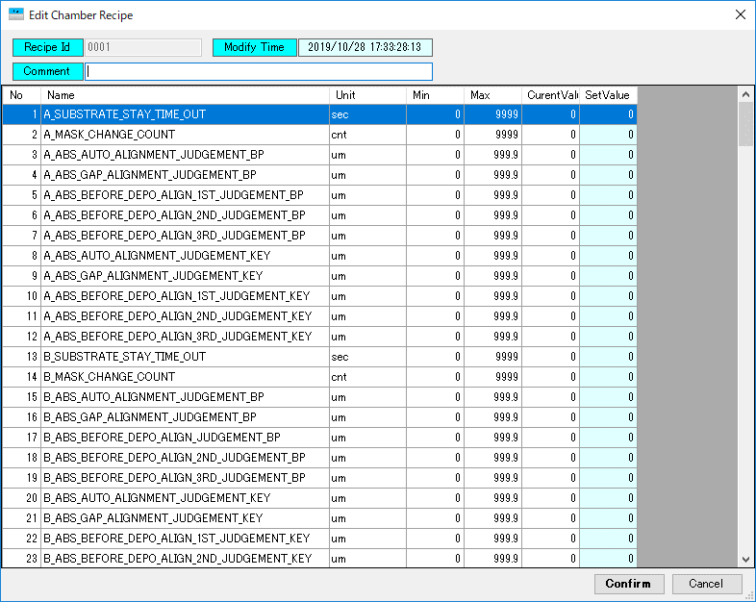
 |  | 文書番号 | VK-P-XXXXXX | 4 版 | 3/3

1．レシピ

レシピの種類
・ | Block Recipe
・ | Transfer Recipe
・ | Plasma Recipe
・ | Organic Recipe
・ | Metal Recipe

Edit Recipe
 | 各BlockのTRおよびCHで使用するレシピを設定する。
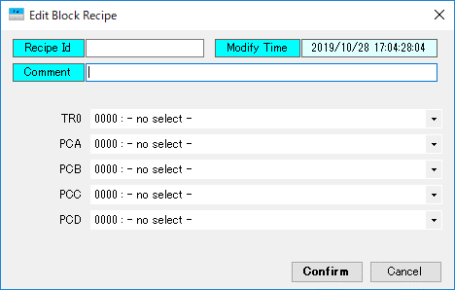

Transfer RecipeやEVP Recipeで作成したレシピ番号を設定

Transfer Recipe
 | 該当BLK内で使用するChamberを設定する
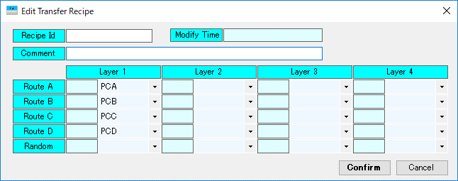

Plasma Recipe、EVP ORG/MET Recipe
 | 各Chamber個別のレシピを作成する。
 | レシピはChamber毎で管理している。
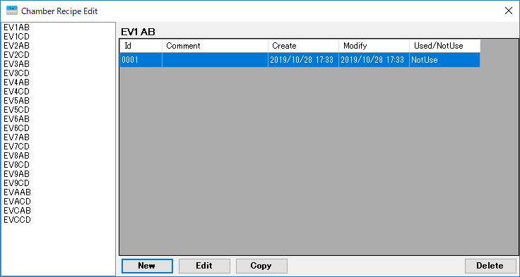

編集・作成するChmaberを選択

詳細設計【装置構成】
 |  | 文書番号 | VK-P-XXXXXX | 4 版 | 3/3 | 設計項目

２．装置構成の変更

B12装置構成

 | B12の装置構成はBlock#0～Block#Cまでの8ブロック構成となっている。
 | 各ブロックのChamber構成については以下を参照。
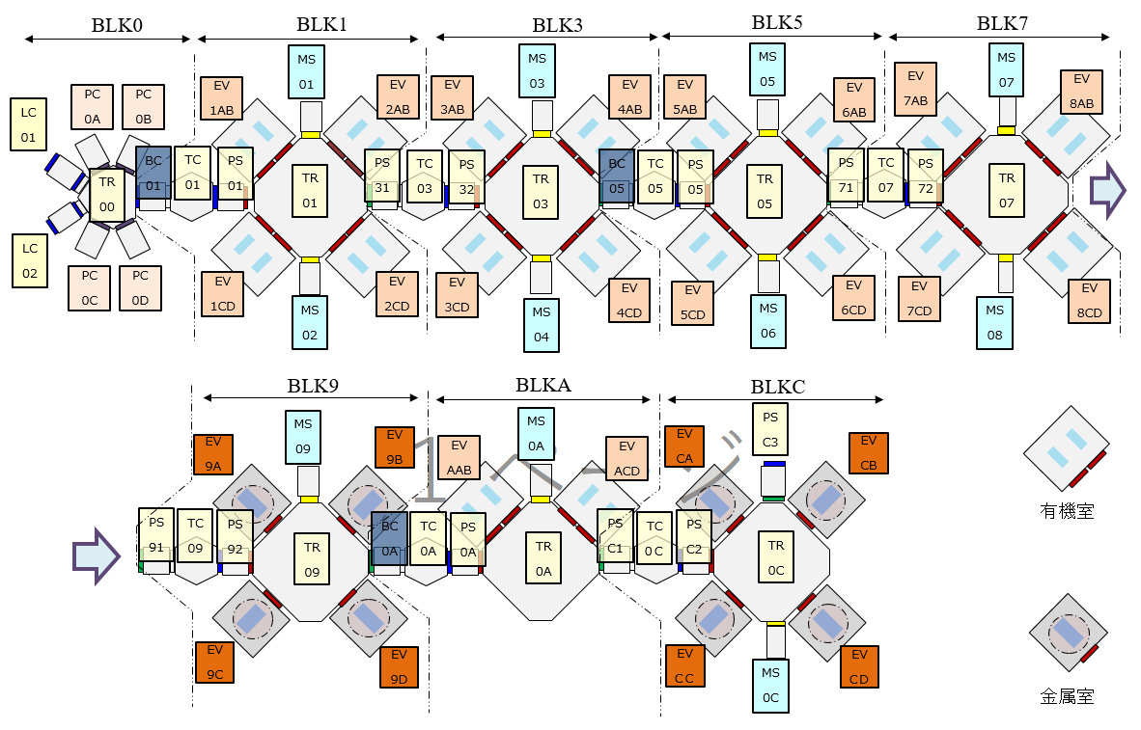

装置構成の生成
 | EQ ControllerではChamberManagerで装置構成に合わせて各BlockのChamberクラスを生成する。
 | また、同時に各Chamberに対してUnitクラスおよびWorkPositionクラスを生成登録する。
 | 今回、V3の装置構成に合わせてChamberManagerクラスを修正する必要がある。
 | ※各Blockで生成するChamber、UnitおよびWorkPositionについては別シート（添付【ChamberManager構成】）参照。

1
＊
1
＊
1
＊

Chamberクラス
 | LoadChamber、BufferChamber、TurnChamber、MetalChamberなどChamber種毎に存在する。
 | 各Chamberクラス内ではPCIOに定義されているアドレスを登録している。
 | 今回、V3のPCIOに合わせて必要なアドレスの登録を行う必要がある。

CommunicationInitializerクラス
 | B12ではIQR化に伴い、IEボードが1枚となる。そのため、本クラス内で定義しているアドレス定義を変更する必要がある。
 | 各アドレス定義については別シート（添付【CommunicationInitializer】）を参照。

IECommunicationクラス
 | B12ではIQR化に伴い、MELSECのDLLが変更となる。
 | そのため、本クラス内でコールしているMELSECのライブラリを変更する必要がある。

詳細設計【No005】
 |  | 文書番号 | VK-P-XXXXXX | 3 版 | 3/3 | 設計項目

２．MASK自動回収機能

概要
 | 蒸着室にあるすべてのMASKを回収のみ先に行う機能
 | MSのTPに回収ボタンがあり、PC画面上にも同様に追加する

対応内容
 | EQ Controllerソフトの各Blockタブ画面内、TR列に「Mask Recover」ボタンを追加する
 | ボタンのインターロックはUseログインレベルとPLCのPosibleビットとする
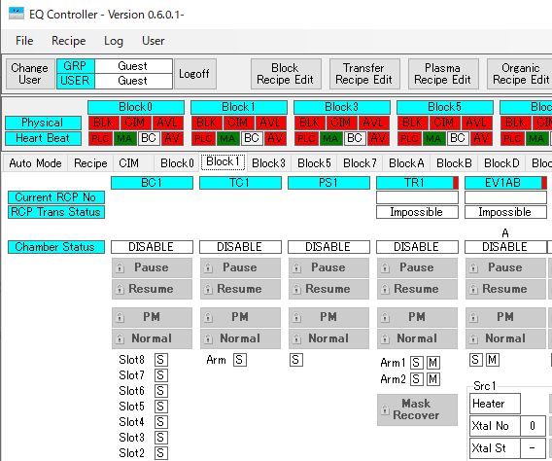

関連PCIO
 | ■R0340_PC_IO_TR
 | ・BIT

関連CIM仕様
 | なし

対象BLK
 | Block#1,3,5,7,9,A,C

詳細設計【No008】
 |  |  | 文書番号 | VK-P-XXXXXX | 3 版 | 3/3 | 設計項目

２．Auto Key基板とManual Key基板の対応

概要
 | スペシャル基板（SP基板）を基板情報に付加されるAuto/Manualによって動作を変更する
 | ①Auto
 | Loadに搬入時に事前に中央制御PCの画面上で設定した搬送ルート設定に従ってKey基板を搬送する
 | ②Manual
 | Loadに搬入時に中央制御PCの画面上にポップアップ画面を表示して搬送ルートを設定しKey基板を搬送する

画面表示中
 |  |  |  |  |  |  |  | PLC |  | BLK制御PC |  | 中央制御PC
対応内容
 | ①Auto
 | 中央制御PCの画面上にAuto Key基板用の搬送ルート設定画面を中央制御PCに用意する
 | 搬送ルート設定画面では以下の設定が可能なUIとすること
OKボタン押下
 | ・各BLKで使用するCHを1Layer設定
 | ※有機はLayer1とLayer2を設定可能だが、Layer1は上流側（EV1A,1B,1C,1D）でLayer2は下流側（EV2A,2B,2C,2D）とする
 | ・設定したCHに対して「Skip」「Select」の選択が可能とする ※Skipが設定されている場合はCHを通らない
 | ・現在PLCに設定されている搬送ルートをPVとして表示 |  |  |  |  |  |  |  |  |  | 搬送ルート SV値
 | ※PV値の常時更新は不要 |  |  |  |  |  |  |  |  |  | AT_SP_ROUTE_CHANGE_REQUEST
 | ・上記の設定をA～Dルート分の設定が可能とする |  |  |  |  |  |  |  | 搬送ルート SV値
 | ・Refreshボタンを用意し、押下することで各搬送ルートのPV値を更新する |  |  |  |  |  |  |  | AT_SP_ROUTE_CHANGE_REQUEST
 | ・OKボタンを用意し、押下することでBLK#0のTRに対して設定値（SV）を書込む
 | ・Closeボタンを用意し、押下されたら本画面を閉じる |  |  |  |  |  |  |  | AT_SP_ROUTE__CHANGE_ACK
 |  |  |  |  |  |  |  |  |  |  | AT_SP_ROUTE__CHANGE_ACK
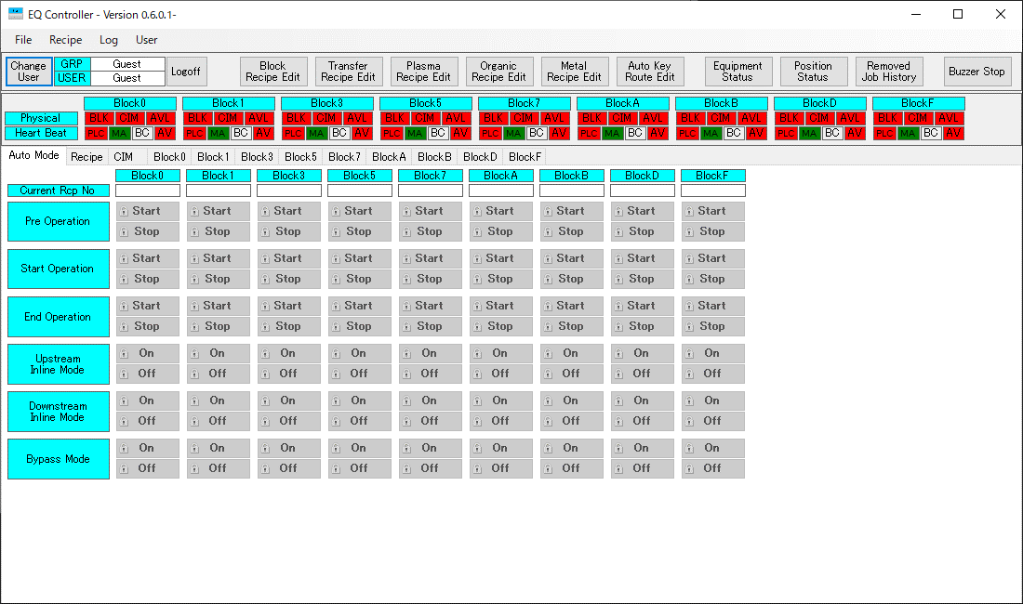

 |  |  |  |  |  |  |  | PLC |  | BLK制御PC |  | 中央制御PC

 |  |  |  |  |  |  |  |  | SP_RECIPE_REPORT_REQUEST = ON
 |  |  |  |  |  |  |  |  |  |  | SP_RECIPE_REPORT_REQUEST = ON

画面表示

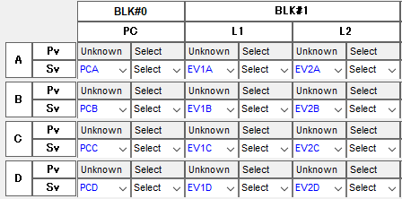
Confirmボタン押下

 |  |  |  |  |  |  |  |  |  |  | SheetRecipeNo
 |  |  |  |  |  |  |  |  |  |  | SP_RECIPE_REPORT = ON
 |  |  |  |  |  |  |  |  | SheetRecipeNo
 |  |  |  |  |  |  |  |  | SP_RECIPE_REPORT = ON

 |  |  |  |  |  |  |  |  | SP_RECIPE_REPORT_REQUEST = OFF
 |  |  |  |  |  |  |  |  |  |  | SP_RECIPE_REPORT_REQUEST = OFF
 |  |  |  |  |  |  |  |  |  |  | SP_RECIPE_REPORT = OFF
 | OKボタン押下時の中央制御PC、BLK制御PCおよびPLCのシーケンスを下記に示す |  |  |  |  |  |  |  | SP_RECIPE_REPORT = OFF

 | ①Manual
 | PLCからのSP Route表示要求を受信したら中央制御PCでManual用SP Route設定画面を表示する
 | SP Route設定画面では以下の設定が可能なUIとする
 | ・作成済みのSheetRecipeNoを設定
 | ※SheetRecipeには各Blockで搬送するCHおよび使用するレシピが設定されている
 | 詳細は別シート：詳細設計【No008-2】を参照
 | ・Confirmボタンを用意し、ボタン押下することで設定内容をBLK#0のTRに対して設定内容を書込む
 | ・本ウィンドウはPLCからのSP Route表示要求がOFFされるか、Confirmボタンを押下するまでクローズしない

 | SP Route表示要求受信からConfirmボタン押下時の中央制御PC、BLK制御PCおよびPLCのシーケンスを下記に示す

関連PCIO
 | ■Auto関連
 | ・Bit

 | ・Word（PLC⇒PC） | ・Word（PC⇒PLC）
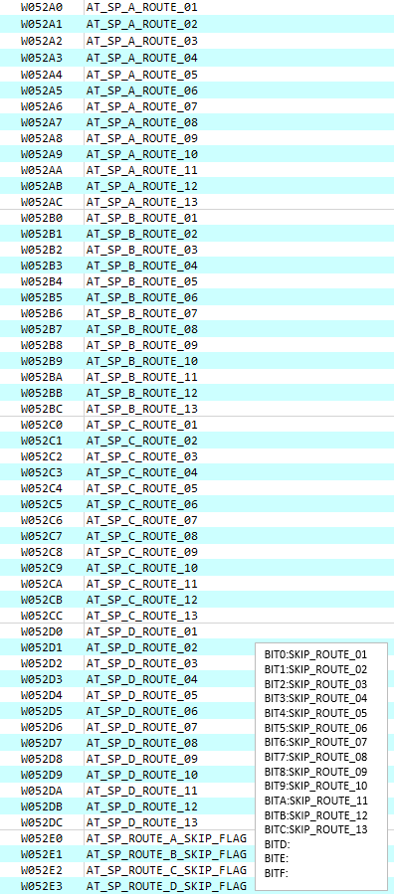
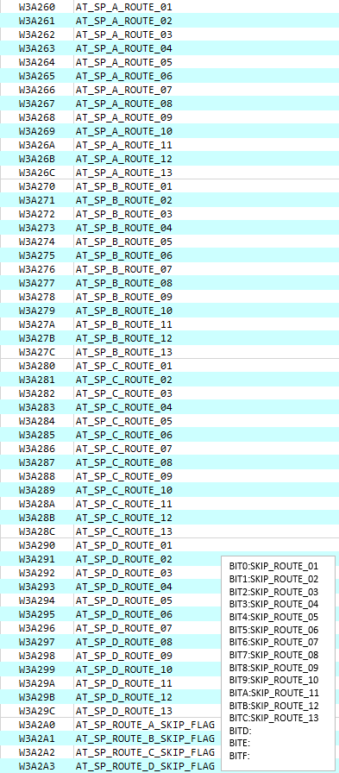

 | ■Manual関連
 | ・Bit

 | ・Word（PC⇒PLC）
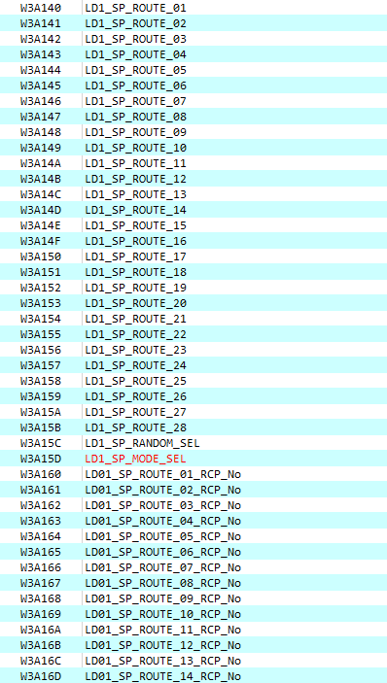
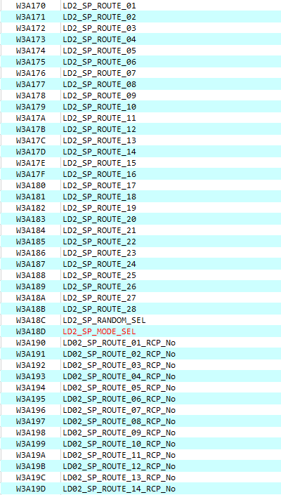

 | ・Word（PLC⇒PC）
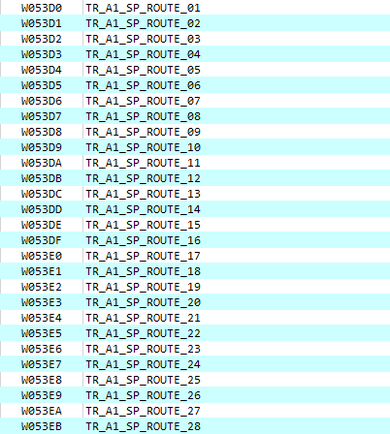
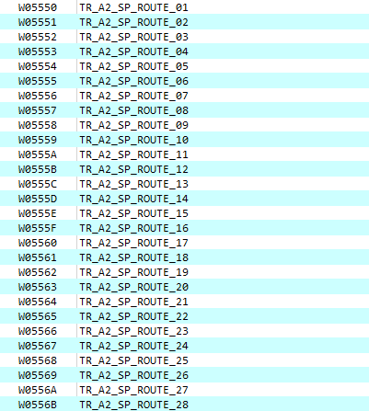

関連CIM仕様
 | なし

対象BLK
 | Block#0

詳細設計【No008-2】
 |  | 文書番号 | VK-P-XXXXXX | 4 版 | 3/3 | 設計項目

２．Auto Key基板とManual Key基板の対応

概要
 | 本シートではManual Key基板搬送時に使用するManual Key RecipeおよびSheet Recipeについて記載する

 | ■Manual Key Recipe
 | 通常の処理レシピとは別にManual Key基板用の処理設定をManual Key RecipeとしてPC内でレシピ管理する
 | Manual Key Recipeの対象はプラズマ室、有機質、金属室とする

 | ■Sheet Recipe
 | Manuaｌ Key基板搬送時に各Block搬送経路の設定および使用するManual Key Recipeの設定をSheet Recipeとしてレシピ管理する

対応内容
 | ■Manual Key Recipe対応
 | ①Manual Key Recipe選択画面の作成
 | ・中央制御PCのEQ Controllerのメインメニュー部にManual Key Recipe Editボタンを配置
 | ・Manual Key Recipe Editボタン押下で、Manual Key Recipe Edit画面を表示
 | - 画面左部を処理室の選択欄として、Plasma、Organic_A、Organic_B、Metalを表示すること
 | - 処理室の選択欄の右側にManual Key Recipeの一覧表示エリアを作成し、選択した処理室毎にレシピ一覧を更新すること
 | - Manual Key Recipe一覧表示エリアは番号昇順に表示すること
 | - レシピの操作としてNew、Edit、Copy、Deleteボタンを設置すること
 | - 上記の4つのボタンには、User権限のロックを設定すること
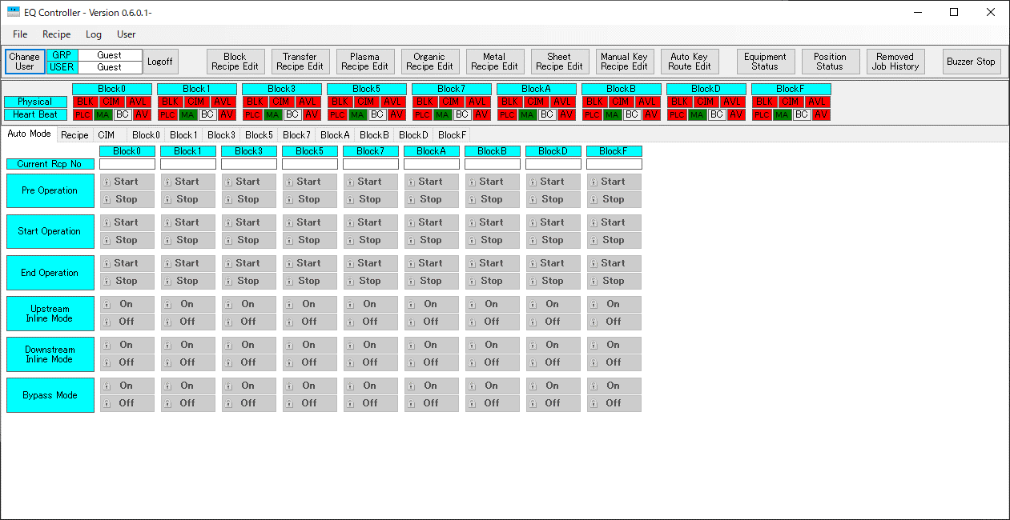

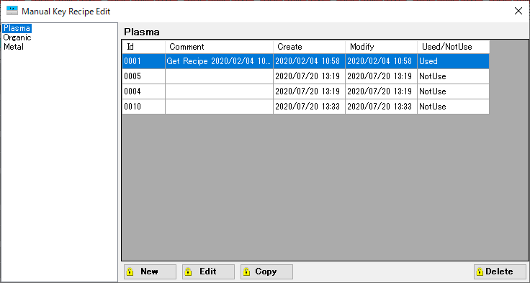

Plasma
Organic_A
Organic_B
Metal

 | ②Manual Key Recipeの保存先
 | ・Manual Key Recipeの保存先は下記の共有フォルダ内に、処理室名（Plasma、Organic_A、Organic_B、Metal）という階層で保存すること
 | \\172.16.1.203\Main\ManualKey
 | ・保存するManual Key Recipeファイルの拡張子は「RCP」として、ファイル名は3桁の数字とすること
 | ・Manual Key Recipeは処理室毎あたり、最大で999個まで保存可能とすること
 | ・保存されているManual Key Recipeをリスト管理するためのRecipeListファイルを作成すること
 | ・上記の共有フォルダにMasterフォルダを作成し、Manual Key Recipeの定義ファイルを格納すること
 | - EQ Controller起動時、Manual Key Recipe定義ファイルを読み取るようにすること
 | - Manual Key Recipe定義ファイルのアクセスパスはInfilesフォルダのEQBlock設定ファイルに記載すること

ServerPC
IP:172.16.1.203
Main
ManualKey
Mask
Rescipe
Master
Plasma

Manual Key Recipe
定義ファイル
Organic_A

Plasma

Organic_B

Organic_A
Metal

Organic_B
RecipeList
001
002
Manual Key Recipe
リストファイル

 |  |  |  |  |  |  | PLC |  | BLK制御PC
Metal
Manual Key Recipe
レシピファイル
Manual Key
Recipe
 |  |  |  |  |  |  |  | Manual Key Recipe No
 |  |  |  |  |  |  |  | SP Recipe Change Data Req = ON

 |  |  |  |  |  |  |  |  |  | Manual Key Recipe取得
 |  |  |  |  |  |  |  |  |  | レシピパラメータ
 |  |  |  |  |  |  |  | レシピパラメータ
 |  |  |  |  |  |  |  | SP Recipe Change Data Ack = ON

 | ③SP Recipe Change Data Request機能
 | Manual Key基板が各処理室に搬入されたとき、Manual Key Recipe NoをキーにPLCがPCにレシピパラメータを要求する機能 |  |  |  |  |  |  | SP Recipe Change Data Ack = OFF

 | ■Sheet Recipe対応
 | ①Sheet Recipe選択画面の作成
 | ・中央制御PCのEQ Controllerのメインメニュー部にSheet Recipe Editボタンを配置
 | ・Sheet Recipe Editボタン押下で、Sheet Recipe Edit画面を表示
 | - Sheet Key Recipeの一覧を番号昇順に表示すること
 | - レシピの操作としてNew、Edit、Copy、Deleteボタンを設置すること
 | - 上記の4つのボタンには、User権限のロックを設定すること

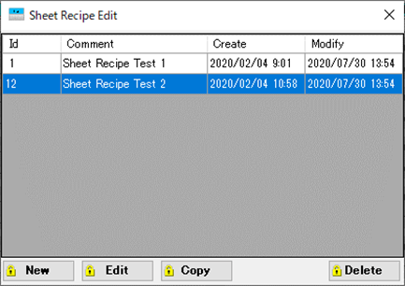

 | ②Sheet Recipe編集画面の作成
 | ・Sheet Recipe選択画面のNewボタン、Editボタン、Copyボタン押下でSheet Recipe編集画面を表示する
 | ・Sheet Recipe編集画面では以下の内容が設定可能とする
 | - 各Blockで処理するCHの選択（処理しない場合はSkipを選択）
 | - 処理するCHで使用するManual Recipe Noの選択（登録済みのレシピのみ設定可能とする）
 | - 設定されているManual Recipeに設定されているCommentの表示
 | - Random Route SelectのON/OFF設定
 | ・Block0とBlockAはLayer1のみ設定可能とする
 | ・Confirmボタン押下でレシピ保存する
 | そのさい、以下のエラーチェックを行う
 | - CHが設定されている場合、Recipe Noも設定されていること
 | - 金属CHのとき、Layer1とLayer2で同じCHが設定されていないこと
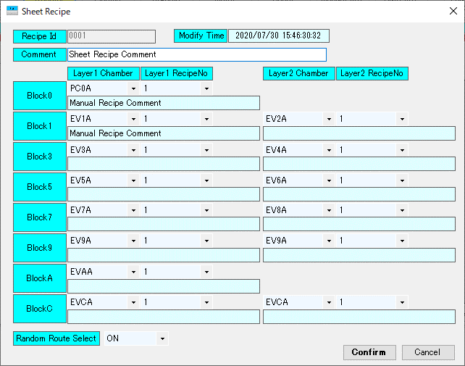

 | ③Sheet Recipeの保存先
 | ・Sheet Recipeの保存先は下記の共有フォルダ内に保存すること
 | \\172.16.1.203\Main\ManualKey\Sheet
 | ・保存するSheet Recipeファイルの拡張子は「RCP」として、ファイル名は3桁の数字とすること
 | ・Sheet Recipeは最大で999個まで保存可能とすること
 | ・保存されているSheet Recipeをリスト管理するためのRecipeListファイルを作成すること
Sheet Recipe
リストファイル
ServerPC
IP:172.16.1.203
Main
ManualKey
Sheet
RecipeList
001
002

Mask
Master
Sheet Recipe
レシピファイル

Rescipe
Plasma

Organic_A

Organic_B

Metal

関連PCIO
 | ■プラズマ
 | ・Bit関連

 | ・Word関連（PLC⇒PC）

 | ・Word関連（PC⇒PLC）

 | ■有機
 | ・Bit関連

 | ・Word関連（PLC⇒PC）

 | ・Word関連（PC⇒PLC）

 | ■金属
 | ・Bit関連

 | ・Word関連（PLC⇒PC）

 | ・Word関連（PC⇒PLC）

関連CIM仕様
 | なし

対象BLK
 | Block#0,1,3,5,7,9,A,C

詳細設計【No008-3】
 |  |  | 文書番号 | VK-P-XXXXXX | 3 版 | 3/3 | 設計項目

２．Key基板のAuto/Manual搬送ルートの切り換え機能

概要
 | Key基板のAuto/Manual搬送ルートの切り換えをPC画面にて選択できるようにする

 | Auto Key搬送 | TPもしくはPC画面から事前に設定したルートで搬送する
 |  | 処理室は通常基板と同じプロセスを行う（現在のTPの設定で動作する）

 | Manual Key搬送 | PC上で事前に作成したSheetレシピに設定されたルートで搬送する
 |  | 処理室は事前に作成したManualレシピのパラメータでプロセスを行う

対応内容
 | ①SP Route設定画面の変更
 | PLCからのSP Route表示要求を受信した時、中央制御PCでManual用SP Route設定画面を表示しているが、
 | そのSP Route設定画面を下記の通り修正する
 | ・Auto/Manualを選択するラジオボタンを追加する
 | ・Auto選択時、SheetRecipeNoの設定は無効にして、表示もグレーアウトにする
 | ・Confirmボタン押下時、Auto/Manualの設定情報もPLCに書き込むこと
 | SP_MODE_SEL 1:Auto、2:Manual（関連PC IOを参照すること）
 | ・Autoを選択してConfirmボタンを押下した場合、SheetRecipeNoには「0」を設定する
 | [変更前]

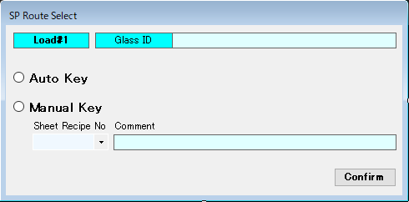
 |  |  |  |  |  |  |  | PLC |  | BLK制御PC |  | 中央制御PC
 | 【変更後】
 |  |  |  |  |  |  |  |  | SP_RECIPE_REPORT_REQUEST = ON
 |  |  |  |  |  |  |  |  |  |  | SP_RECIPE_REPORT_REQUEST = ON

画面表示

Confirmボタン押下

 |  |  |  |  |  |  |  |  |  |  | SP Mode Sel
 |  |  |  |  |  |  |  |  |  |  | SheetRecipeNo
 |  |  |  |  |  |  |  |  |  |  | SP_RECIPE_REPORT = ON
 |  |  |  |  |  |  |  |  | SP Mode Sel
 |  |  |  |  |  |  |  |  | SheetRecipeNo
 |  |  |  |  |  |  |  |  | SP_RECIPE_REPORT = ON
 | SP Route表示要求受信からConfirmボタン押下時の中央制御PC、BLK制御PCおよびPLCのシーケンスを下記に示す
 |  |  |  |  |  |  |  |  | SP_RECIPE_REPORT_REQUEST = OFF |  | SP_RECIPE_REPORT_REQUEST = OFF
 |  |  |  |  |  |  |  |  |  |  | SP_RECIPE_REPORT = OFF

 |  |  |  |  |  |  |  |  | SP_RECIPE_REPORT = OFF

関連PCIO
 | ・Bit

 | ・Word（PC⇒PLC）

 | ・Word（PLC⇒PC）

関連CIM仕様
 | なし

対象BLK
 | Block#0

詳細設計【No011】
Edit Recipe
 |  | 文書番号 | VK-P-XXXXXX | 4 版 | 3/3 | 設計項目
 |  |  |  |  |  |  | PLC |  | PC

 |  |  |  |  |  |  |  | Auto Recipe Change_Recipe_Number_Req
２．分板Route機能追加 |  |  |  |  |  |  |  | Auto Recipe Change Data Request = ON
 |  |  |  |  |  |  |  |  |  | RecipeNoをKeyにレシピ参照
概要
 | 分板Route機能は下記3つの機能を備えている。 |  |  |  |  |  |  | Auto Recipe Change_Recipe_Number_LoopBack
 | ①A/B cutの分離機能 |  |  |  |  |  |  | Auto Recipe Change_Dummy_Recipe_Number_LoopBack
 | 基板情報に付加されているA/B cut情報を識別し、cut別に指定したルートに搬送する機能 |  |  |  |  |  |  | レシピ情報
 | ②異種モデル機能 |  |  |  |  |  |  | Auto Recipe Change Data ACK = ON
 | 同じBLK内のABラインとCDラインで異なるPPIDの基板を混在できる機能
 | また、混在を許可するPPIDをDummy PPID とする |  |  |  |  |  |  | Auto Recipe Change Data Request = OFF
 | ③Random機能
 | A/Bcut搬送モードのみの場合、従来通りRandom指定に従い有効CHに基板を搬送 |  |  |  |  |  |  | Auto Recipe Change Data ACK = OFF
 | 異種モデルの設定有りの場合は、Random指定を無効として、指定ルート通りに搬送する。

 | 上記の機能追加に伴い、EQ Controllerでは下記のソフト変更を実施する
 | ・制御プログラム部 Recipeタブの修正
 | ・BLK Recipe編集画面の修正
Edit Recipe
 | ・Recipe Transfer動作、Get Recipe動作の変更 |  |  |  |  |  | PLC |  | PC

 |  |  |  |  |  |  |  | Auto Recipe Change_Dummy_Recipe_Number_Req
対応内容 |  |  |  |  |  |  |  | Auto Recipe Change Dummy Data Request = ON
 | ①制御プログラム部 Recipeタブの修正 |  |  |  |  |  |  |  |  | Dummy RecipeNoをKeyにレシピ参照
 | ・各BLKのAuto Recipe CHG Modeランプの下部に下記の部品を追加すること
 | (1)Route Modelラベル |  |  |  |  |  |  | Auto Recipe Change_Recipe_Number_LoopBack
 | 装置に設定されているRoute Modelを表示 |  |  |  |  |  |  | Auto Recipe Change_Dummy_Recipe_Number_LoopBack
 | 通常搬送モード(0_NORMAL) |  |  |  |  |  |  | レシピ情報
 | A/Bcut搬送モード(1_AcutAB、2_AcutAC) |  |  |  |  |  |  | Auto Recipe Change Dummy Data ACK = ON
 | 異種モデル搬送モード(3_Dummy PPID)
 | 異種モデル＋A/Bcut搬送モード(4_Dummy PPID+AcutAC) |  |  |  |  |  |  | Auto Recipe Change Dummy Data Request = OFF
 | (2)Dummy Recipe Noラベル
 | 装置に設定されているDummy Recipe Noを表示 |  |  |  |  |  |  | Auto Recipe Change Dummy Data ACK = OFF
 | (3)Dummy PPID Enableランプ
 | Dummy PPID Enableの有効/無効をON/OFFで表示
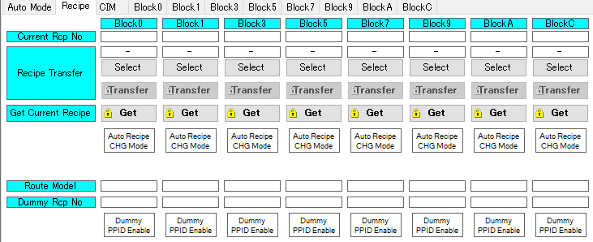

Route Model
Dummy Recipe No

Dummy PPID Enable

 | ②BLK Recipe編集画面の修正
 | ・Dummy Idラベルを追加すること
 | - Dummy Idを入力（1～9999を設定可能）
 | ・生成されるBLK RecipeのパラメータにDummy Idを追加し、管理すること
 | ・保存動作時（Confirmボタン押下）、以下のチェックを行いRecipeファイルを生成せずに警告画面を表示すること
 | 警告メッセージ「Dummy Id is invalid.」
 | -Dummy Idが既に登録済みのRecipe Idと一致しないこと
 | -Dummy Idが既に登録済みのRecipeに設定されているDummy Idと一致しないこと

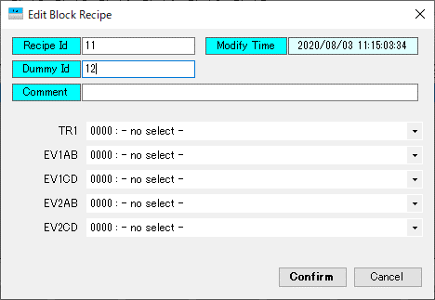
Dummy ID

 | ③AutoRecipeChange動作
 | ・TRからのAutoRecipeChange動作は通常のRecipeIDもしくはDummyIDの2パターンで要求を行うことを可能とする
 | ※各処理室からのAutoRecipeChange動作は通常のRecipeIDのみ有効とする
 | なお、返却するパラメータはともに以下とする。
 | -Recipe No
 | -Dummy Recipe No
 | -該当のレシピ情報

 | ■RecipeIDでのAutoRecipeChange動作

 | ■Dummy RecipeIDでのAutoRecipeChange動作

 | ④Recipe Transfer動作
 | ・Selectボタン押下で選択できるレシピはRecipeIDのみとする（既存と同様）
 | ※Dummy RecipeIDの選択は不可とする
 | ・Transferボタン押下で該当のレシピデータをTRおよび各処理室に転送する（既存）
 | このとき、TRに対しては該当レシピに登録されているDummy RecipeIDも転送する（新規）

関連PCIO
 | 未決定

関連CIM仕様
 | とくになし

対象BLK
 | 全BLKおよびCenter Control PC

詳細設計【No031】
 |  | 文書番号 | VK-P-XXXXXX | 4 版 | 3/3 | 設計項目

２．MASK DATA モニタ機能追加とティーチングリミット設定追加

概要
 | MASK DATA モニタ機能追加は既存のJobDataEdit画面とする。
 | EQ Controllerでは、各チャンバーに投入されているMaskのMASK DATAを
 | JobDataEdit画面で表示できるため、新規設計は不要とする。
 | また、ティーチングリミット設定追加はPLCのみの仕様であるため、PCとしての対応は不要とする。

対応内容
 | MASK DATA モニタ機能追加およびティーチングリミット設定追加の新規設計は不要とする。
 | 以下に、MASK DATA モニタ機能追加に関する既存機能の説明を記載する。
 | ①メインメニュータブのPosition Statusボタンを押下
 | ②MASK DATAを確認したいチャンバーのMaskを選択し、JobDataEditボタンを押下
 | ③新しいウィンドウに選択したMASK DATAが表示
①

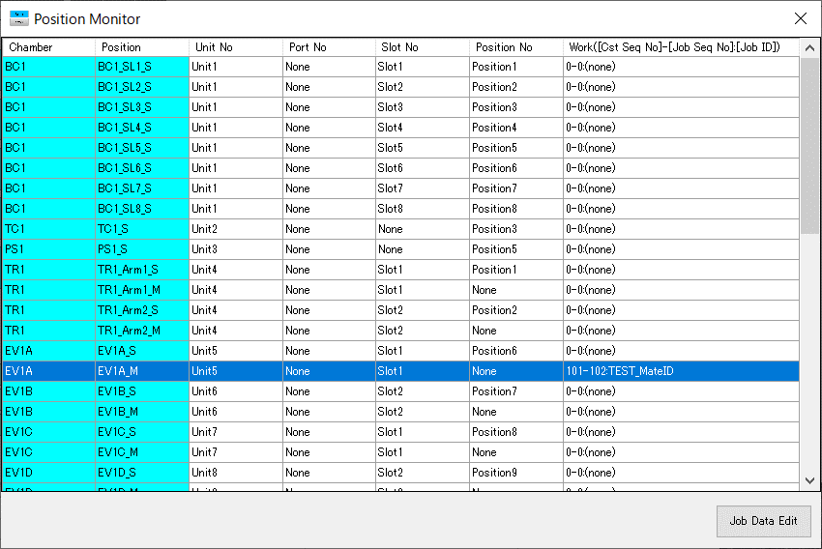

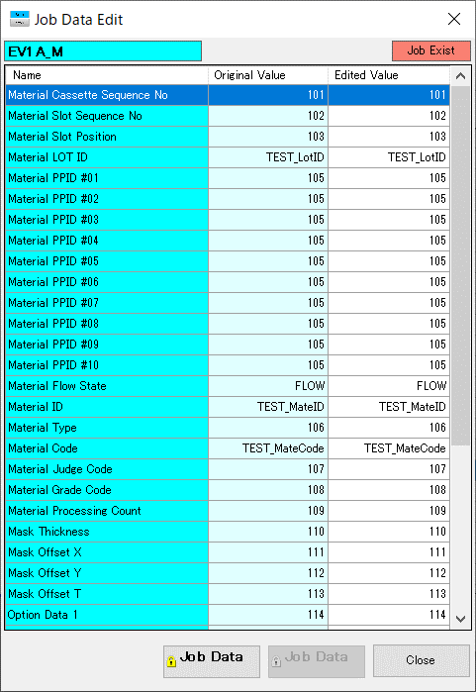
③
②

関連PCIO
 | TR MASK DATA 先頭

 | MS MASK DATA 先頭

 | EV A側 MASK DATA 先頭

 | EV B側 MASK DATA 先頭

 | METAL MASK DATA 先頭

関連CIM仕様
 | Mask Job Data Request, Mask Job Change Report

対象BLK
 | 全BLKおよびCenter Control PC

詳細設計【No054】
 |  | 文書番号 | VK-P-XXXXXX | 4 版 | 3/3 | 設計項目

２．自動ログオフ（B7,B11既存）

概要
 | 自動ログオフ機能は既存のログイン/ログオフ機能とする。
 | EQ Controllerでは、ログインしてから5分後にユーザーをGuest（ユーザー権限最下位のアカウント）に
 | 自動ログオフされる機能があるため、新規設計は不要とする。

対応内容
 | 新規設計は不要とする。
 | 以下に、既存機能の説明を記載する。
 | ①EQ Controllerの起動もしくはメインメニュータブのChangeUserボタン押下
 | ②User IDおよびPasswordを入力し、Loginボタン押下によりログイン
 | ③5分経過もしくはLogoffボタン押下により、ログオフ
 | ユーザーがGuestに変更
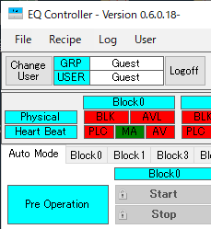
①
③

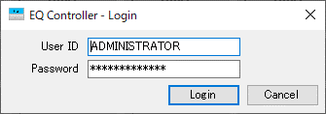

②

関連PCIO
 | とくになし

関連CIM仕様
 | Operater Change Report

対象BLK
 | 全BLKおよびCenter Control PC

詳細設計【No055】
 |  | 文書番号 | VK-P-XXXXXX | 4 版 | 3/3 | 設計項目

２．Mask Recipe管理

概要
 | 本機能はMaskの各パラメータの管理をMain PCに備える機能である。
 | Mask RecipeはMASK IDで管理され、各処理室のステージ毎に最大9999個までの登録を可能とする。
 | また、下記3つの機能も搭載されている
 | Auto Mask Recipe Change ： Maskが処理室に搬入された時、MASK IDを参照して自動的にMask RecipeをPLCに書き込む機能
 | Get Mask Recipe ： 装置に展開されいるMask Recipeのパラメータを任意のMASK IDで保存させる機能
 | Mask Recipe再保存 ： タッチパネルで変更した値をMask Recipeに反映する機能
 | ここまでの機能はB11で対応した機能ではあるが、EQ Controllerでは未実装であるため、新規設計する。

対応内容
 | ①Mask Recipe選択画面の作成
 | ・EQ Controllerのメインメニュー部にMask Recipe Editボタンを配置
 | ・Mask Recipe Editボタン押下で、Mask Recipe Edit画面を表示
 | - 画面左部にステージ選択欄として、有機室はステージ毎に、金属室は処理室毎に表示すること
 | - ステージ選択欄の右側にMask Recipe表示欄を作成し、ステージ選択される度に対象ステージのRecipeに更新すること
 | - Mask Recipe表示欄はMASK ID順に表示すること
 | - New、Edit、Copy、Deleteボタンを設置すること
 | - 上記の4つのボタンには、User権限のロックを設定すること

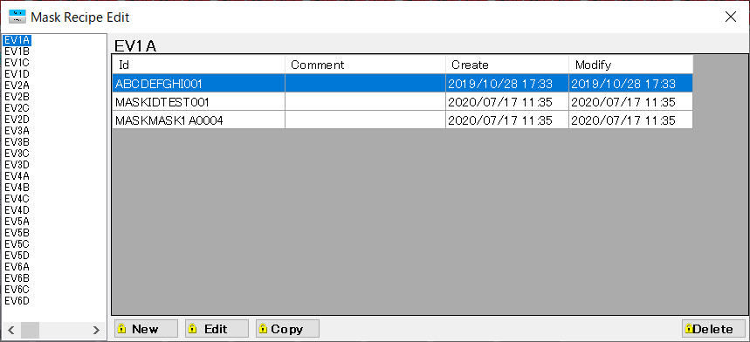

Mask Recipe表示欄

ステージ選択欄
New
Edit
Copy
Delete

 | ②Mask Recipeの保存先
 | ・Mask Recipeの保存先は下記の共有フォルダ内に、Blockファルダ→ステージフォルダという階層で保存すること
 | \\172.16.1.203\Main\Mask
 | ・保存するMask Recipeファイルの拡張子は「RCP」として、ファイル名はMASK IDとすること
 | - ファイル名には記号の使用を不可とする（保存時にエラー画面を表示）
 | - ファイル名に小文字があった場合は大文字と区別せずに保存する
 | （既存で「AAA」というファイルがあった場合、「aaa」のMask Recipeは「AAA」に上書き）
 | ・Mask Recipeは1ステージあたり、最大で9999個まで保存可能とすること
 | ・上記の共有フォルダにMasterフォルダを作成し、Mask Recipeの定義ファイルを格納すること
Mask定義ファイル
 | - EQ Controller起動時、Mask Recipe定義ファイルを読み取るようにすること

ServerPC
IP:172.16.1.203
Main
Mask
Master
Mask
1フォルダあたり
最大9999個 登録可能
Mask Recipeファイル

Rescipe

Block1
EV1A
ABCDEFGHI001.RCP

Block3
EV1B
MASKIDTEST001.RCP

Block5
EV1C
MASKMASK1A0004.RCP

 | ③Auto Mask Recipe Change機能
 | Maskが処理室に搬入された時、MASK IDを参照して自動的にMask RecipeをPLCに書き込む機能
 | ・PLCからのMask Recipe転送要求により、対象のMask Recipeを送信する
 | (1)Mask Recipe転送要求を受信
 | (2)搬入されたMASK IDを取得
 | (3)取得したMASK IDがMask Recipeとして登録されていることを確認
 | Mask Recipeが確認できなかった場合はPLCにNACK応答
 | また、MASK IDが空白でもNACK応答とする
 | (4)対象のMask Recipeパラメータを取得
 | (5)取得したパラメータをPLCに書込
 | (6)PLCにACK応答
 | ・Auto Mask Recipe Change機能の対象はステージ毎となる
 | よって、有機室はA側、B側で、Handshake Bitが分かれているため、注意すること
 | ・PLCから受信するMASK IDはスペースで埋められていることがあるため、注意すること （TrimEnd関数などでスペースを消す対策が必要）
PLC
PC

Mask搬入

Auto Mask Change Data Request = ON
TrimEndなどにより
MASK IDのスペース削除
MASK ID

Mask Recipe
検索
Recipe未登録
MASK ID空白
PLCにNack応答

Recipe確認
ServerPC
MaskRecipe

READ：Mask Recipe Data

WRITE：Mask Recipe Data

Auto Mask Change Data Ack = ON

Auto Mask Change Data Request = OFF

Auto Mask Change Data Ack = OFF

 | ④Get Mask Recipe 機能
 | 装置に設定されているMask RecipeのパラメータをServer PCにMask Recipeファイルとして保存をする機能
 | ・制御プログラム部 Recipeタブに Get Mask Recipeボタンを追加する
 | - ボタンにはUser権限のロックを設定すること
 | - ボタンはBLKに対して１つ配置すること
 | ・ボタンの追加に伴い、ラベルに「Get Mask Recipe」を追加する
 | - ラベルの色はAquamarineとすること
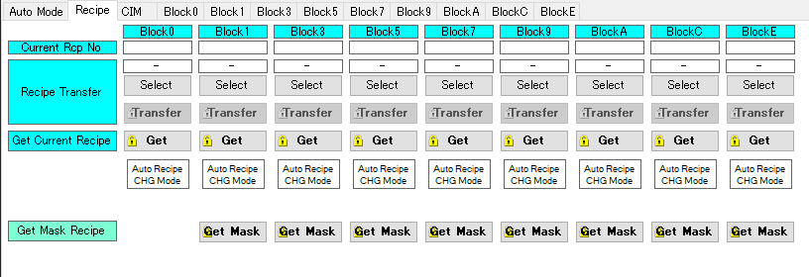

Get Maskボタン

 | ・Get Mask Reciepeボタンを押下した時にGet Mask Recipe画面を表示すること
 | - Get Mask Recipe画面に下記の選択欄、表示欄、ボタンを追加すること
 | (1)Mask Stage Select
 | Mask Stageの切り換えを実施
 | (2)Current MASK ID
 | 現在選択されているMask StageにあるMaskのMASK IDを表示
 | PLC(装置)からMASK IDを取得
 | Mask Stage Selectで選択されているMask Stageが変更される度に、MASK IDを更新
 | (3)Create MASK ID
 | 生成するMask RecipeのMASK IDを入力
 | (4)Getボタン
 | ボタン押下により、Create MASK IDで入力したMASK IDのMask Recipeを生成
 | Mask RecipeのパラメータはPLC（装置）から現在の設定値を取得し、保存
 | 入力したMASK IDが既に登録されていた場合はMask Recipeを上書きする
 | ボタンにはUser権限のロック設定は不要
 | ただし、Create MASK IDに記号が含まれていた場合はエラーメッセージを表示
 | (5)Cancelボタン
 | ボタン押下により、Get Mask Recipe画面を閉じる
 | ボタンにはUser権限のロック設定は不要

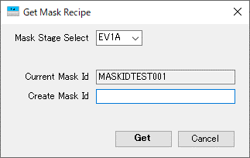
Stage選択

現在のMASK ID（PLCから取得）

生成するMask RecipeのMASK ID

Get
Cancel

 | ⑤Mask Recipe再保存機能
 | タッチパネルで変更した値をMask Recipeに反映する機能
 | ・PLCからのMask Recipe再保存要求により、対象のMask Recipeを保存する
 | (1)PLCからMask Recipe再保存要求を受信
 | (2)MASK IDおよびMask RecipeのパラメータをPLC(装置)から取得
 | →MASK IDが空白だった場合は動作を中止し、PLCにNACK応答
 | (3)所得したMASK IDでMask Recipeファイルを生成
 | Mask Recipeファイルが登録されていない場合は新規作成
 | Mask Recipeファイルが既に登録されていた場合はファイルを上書き
 | →ただし、対象のMask Recipeにファイルアクセスできなった場合は動作を中止し、PLCにNACK応答
 | (4)ファイル作成またはファイル上書き後にPLCにACK応答
PLC
PC

Mask Recipe Change Report REQUEST = ON

MASK ID

Mask Recipe Data

MASK ID 空白
MASK ID
チェック

動作停止
PLC NACK応答

Mask Recipe
アクセス
ServerPC
MaskRecipe
NG

OK
Mask Recipe登録

新規 or 上書き

Mask Recipe Change Report ACK = ON
Mask Recipe Change Report REQUEST = OFF

Mask Recipe Change Report ACK = OFF

関連PCIO
 | Auto Mask Recipe Change機能
 | 有機室

 | 金属室

 | Mask Recipe再保存機能
 | 有機室

参考資料 B11 PC IO

 | 金属室

関連CIM仕様
 | とくになし

対象BLK
 | 有機室BLK、金属室BLKおよびCenter Control PC

詳細設計【No058】
 |  |  |  |  | 文書番号 | VK-P-XXXXXX | 4 版 | 3/3 | 設計項目

２．Operator call mask lift time

概要
 | Operator call mask lift timeはMaskの交換タイミングになった時、EQ Controllerにポップアップ表示を行う機能である。
 | 本機能はB11で対応した機能ではあるが、EQ Controllerでは未実装であるため、新規設計する。
 | Operater call mask lift timeでポップアップ表示される状況は下記の２通り
 | ①EXCHANGE MASK PREPARE
 | 基板処理枚数がMask交換枚数設定の一定数手前でWarning発報
 | ②MASK CHANGE COUNT OVER
 | 基板処理枚数がMask交換枚数に達した時にWarning発報
 | ポップアップ表示/非表示のトリガーはPLCからのポップアップ表示の要求Bit ON/OFFとする。

対応内容
 | ①Operator call mask lift time ポップアップ表示
 | ・PLCからのポップアップ表示の要求Bit ONでポップアップを表示、要求Bit OFFでポップアップを非表示とすること
 | ・ポップアップ画面には発生したチャンバーおよびMask Position、発生日時、Warningメッセージを表示すること
 | ・ポップアップ画面には閉じるボタンを配置しないこと
 | ・ポップアップ画面にConfirmボタンを配置すること
 | - Confirmボタン押下により、ポップアップ表示の確認BitをON、
 | PLCが要求Bit OFFにしたことを確認した後に、確認BitをOFFすること
 | ・ポップアップ表示の要求Bitおよび確認BitはEXCHANGE MASK PREPAREとMASK CHANGE COUNTで異なることに注意すること
 | ・ポップアップ表示はAVAL通信により、CenterControlPCのEQ Controllerと連携させること
 | ・Block内でWarningが複数発生した場合は発生したステージごとにポップアップを表示させること
Exchange Mask Prepare ポップアップ画面
Mask Change Count Over ポップアップ画面

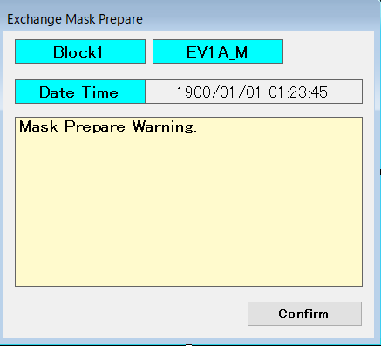
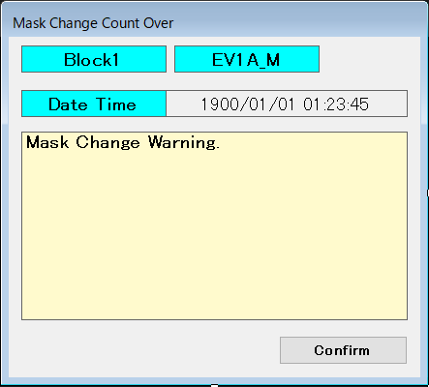

Confirmボタン
Confirmボタン

 | ②動作シーケンス
 | EXCHANGE MASK PREPAREもMASK CHANGE COUNTも要求/確認 Bitが異なるだけで動作シーケンスは同じ

 |  | PLC |  | EQ Controller

 |  |  | Mask Life Warning = ON

ポップアップを表示

ユーザー操作
Confirmボタン 押下

 |  |  | Mask Life Warning Confirm = ON

 |  |  | Mask Life Warning = OFF

 |  |  | Mask Life Warning Confirm = OFF
ポップアップを非表示

関連PCIO
 | 有機室
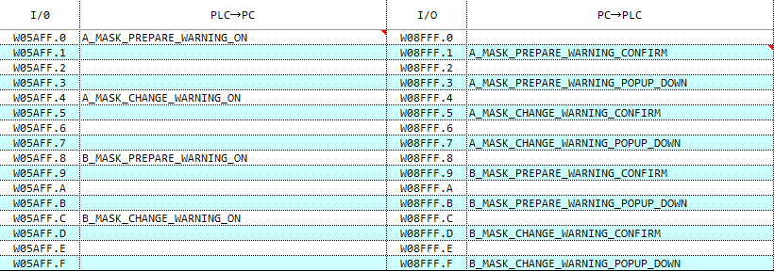

 | 金属室

関連CIM仕様
 | とくになし

対象BLK
 | 有機室BLK、金属室BLKおよびCenter Control PC

詳細設計【No063】
 |  |  | 文書番号 | VK-P-XXXXXX | 4 版 | 3/3 | 設計項目

２．基板投入間隔時間の表示

概要
 | 本仕様は各Blockから基板が搬出される間隔をMonitorLog画面に表示する機能である。
 | MonitorLog画面上に過去3枚分の基板搬出の間隔時間を表示させる。
 | Monitorソフトでは基板搬出のタイミングを監視していないため、
 | EQ Controllerにて基板搬出を監視し、datファイルを生成することで基盤搬出日時を記録させる。
 | 本機能はB11で対応した機能ではあるが、EQ Controllerでは未実装であるため、新規設計する。

対応内容
 | ①datファイルの生成
 | ・Blockから基板が搬出されるタイミング（Sent Out Job Reportと同じタイミング）に
 | 下記の共有フォルダ内の各Blockフォルダにdatファイルを生成する
 | \\172.16.1.203\TactTime
 | ・生成するdatファイル名は、"日時(yyyyMMddhhmmss)" + "_" + "GlassID"とする
 | 例｝ 202007141324_TESTGLASS1234
 | また、datファイルには、日時やGlassIDの書き込みは不要

ServerPC
IP:172.16.1.203
TactTime
Block0
20200714130000_GLASSID001.dat

【History3】
基板間隔時間 100 s

20200714130140_GLASSID002.dat
Block1
【History2】
基板間隔時間 105 s

20200714130325_GLASSID003.dat
【History1】
基板間隔時間 110 s
Block3

20200714130505_GLASSID004.dat

 | ②datファイルの管理
 | ・MonitorLog画面に表示する基板搬出間隔は過去3枚分となっているため、
 | datファイルが4つ以上にならないように、ファイル数を管理すること
 | ・既にdatファイルが4つあるフォルダにdatファイルを生成する場合、
 | 一番古いdatファイルを削除してから、新規のdatファイルを生成すること

 | 搬出基板1枚目

ファイル生成
Block0
20200714130000_GLASSID001.dat

 | 搬出基板2枚目 | 搬出基板3枚目

Block0
20200714130000_GLASSID001.dat
Block0
20200714130000_GLASSID001.dat

ファイル生成
History1：100 s
History2：100 s

20200714130140_GLASSID002.dat
20200714130140_GLASSID002.dat

ファイル生成
History1：105 s

20200714130325_GLASSID003.dat

 | 搬出基板4枚目 | 搬出基板5枚目

ファイル削除
Block0
20200714130000_GLASSID001.dat
Block0
20200714130000_GLASSID001.dat

History3：100 s

20200714130140_GLASSID002.dat
20200714130140_GLASSID002.dat

History2：105 s
History3：105 s

20200714130325_GLASSID003.dat
20200714130325_GLASSID003.dat

ファイル生成
History1：110 s
History2：110 s

20200714130505_GLASSID004.dat
20200714130505_GLASSID004.dat

ファイル生成
History1：70 s

20200714130615_GLASSID005.dat

関連PCIO
 | とくになし

関連CIM仕様
 | Sent Out Job Report

対象BLK
 | 全BLK

詳細設計【No064】
 |  | 文書番号 | VK-P-XXXXXX | 4 版 | 3/3 | 設計項目

２．Unload基板カウント表示

概要
 | BLKC PSC3操作部に基板枚数のカウント表示と枚数カウントのResetボタンを追加する

対応内容
 | ①Unload基板カウント表示の追加
 | ・BlockCタブ PSC3操作部に、装置から搬出された基板枚数のカウント表示と枚数カウントのResetボタンを追加する
 | - ResetボタンにはUser権限のロックを設定すること
 | - 基板枚数カウント表示およびResetボタンはAVAL通信により、CenterControlPCのEQ Controllerと連携させること
PSC3操作部

基板枚数カウント

Resetボタン

関連PCIO
 | PSC3 基板枚数カウント

 | Resetボタン Handshake Bit

関連CIM仕様
 | とくになし

対象BLK
 | BLKCおよびCenter Control PC

詳細設計【No076】
GlassID=AAA搬出
MaskID=BBB 搬出
 |  |  | 文書番号 | VK-P-XXXXXX | 3 版 | 3/3 | 設計項目
 |  |  |  |  |  |  |  | CIM |  | PC |  | CIM |  | PC

２．RunningHistory
 |  |  |  |  |  |  |  |  | DV Data報告 |  |  |  | FetchedReport報告
概要
 | 各ブロックPCでGLASSが処理室から搬出するタイミングでCIMに報告しているDV DATAおよびUnit Noと時刻を |  |  |  |  |  |  |  |  |  | GlassID=AAAのファイルなし |  |  |  | MaskID=AAAのファイルなし
 | ファイルとして各ブロックPC内に保存する
 | また、同様に各ブロックPCでMASKが処理室から搬出されるタイミングでMASK DATAおよびUnitNoと時刻を
 | ファイルとして各ブロックPC内に保存する
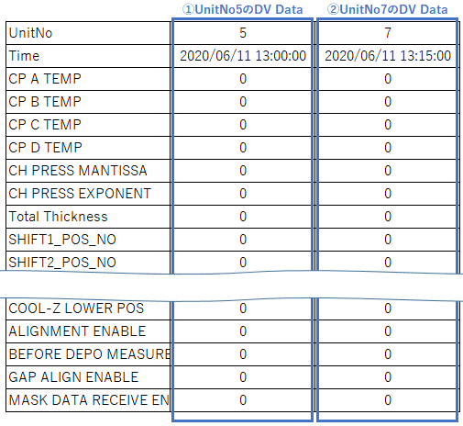
ファイル新規作成し
DV Dataを保存
ファイル新規作成し
Mask Dataを保存

GlassID=AAA搬出
MaskID=BBB搬出

 |  |  |  |  |  |  |  |  | DV Data報告 |  |  |  | FetchedReport報告

 |  |  |  |  |  |  |  |  |  |  | GlassID=AAAのファイルあり |  |  |  | MaskID=AAAのファイルあり

既存ファイルに
DV Dataを追記
既存ファイルに
Mask Dataを追記

対応内容
 | RunningHistoryで生成するファイルは以下のようにする
 | ■格納先
 | ・GLASS
 | サーバ\RuningHitory\BLK\GLASS
 | ・MASK
 | サーバ\RuningHitory\BLK\MASK

 | ■ファイル名
 | ・GLASS
 | yyyymmddHHMMSS_BLK名称_GLASSID.csv ※日時は一つ目の処理室を搬出した日時
 | ・MASK
 | yyyymmddHHMMSS_BLK名称_MASKID.csv

 | なお、古いファイルはOldFileEraserソフトにて自動的に削除する

 | ■ファイルフォーマット
 | データはCSVファイルで保存を行い、以下の情報を記載する
 | ・UnitNo | CIM仕様書に記載されているUnitNoとする
 | ・Time | 該当CHから搬出した時刻を記載
 | ・DV Data | 該当CHから搬出したときにCIMに送信したDV Data一式
 |  | ※MASKの場合はMask Dataとする

 | ■ファイル書込みタイミング
 | 本ファイルは各処理室から搬出時にCIMに報告しているDV Dataのタイミングで作成する
 | ※DV Dataを発行しないケースでの搬出ではファイル書込みは不要
 | また、BLK内で複数の処理室に搬入・搬出した場合はすでに保存済みのファイルに追記を行う

 | マスクの場合はDV Data報告がないため、搬出時にCIMに報告しているFetchedReportのタイミングで作成する
 | また、基板同様にBLK内で複数の処理室に搬入・搬出した場合はすでに保存済みのファイルに追記を行う

関連PCIO
 | とくになし

関連CIM仕様
 | DV Data Report
 | Fetched Report

対象BLK
 | Block#0,1,3,5,7,9,A,C

詳細設計【No095】
 |  | 文書番号 | VK-P-XXXXXX | 4 版 | 3/3 | 設計項目

２．レシピの中の項目はすべて上位に報告

概要
 | レシピのパラメータをすべて上位に報告し、連動する

対応内容
 | CIMの「BOECQ DT_Equipment_Common_Communication_Specification_Rev.5」に定義されている下記ReportおよびCommandを
 | 使用して実現させる

 | ・Recipe Register Validation（レシピ存在チェック）
 | ・Recipe Parameter Request Command（レシピパラメータ要求）

 | 上位（CIM）が取得したいレシピパラメータを以下の手順で通信することで取得可能とする
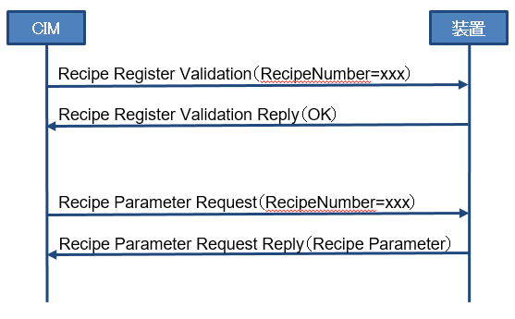

関連PCIO
 | とくになし

関連CIM仕様
 | ・Recipe Register Validation（レシピ存在チェック）
 | ・Recipe Parameter Request Command（レシピパラメータ要求）

対象BLK
 | Block#0,1,3,5,7,9,A,C

詳細設計【No096】
 |  | 文書番号 | VK-P-XXXXXX | 4 版 | 3/3 | 設計項目

２．レシピデータをTPで修正したらPC内のレシピデータも更新

概要
 | レシピパラメータをTPで更新したタイミングでPC内のレシピデータも更新する（同期機能）
 | また、同時に上位（CIM）に対してもレシピデータを報告する

対応内容
 | ■TPとのレシピ同期機能
 | タッチパネルで変更した値をPCで保存しているレシピデータに反映する機能
 | ・PLCからのレシピ再保存要求により、対象のレシピデータを保存する
 | (1)PLCからレシピ再保存要求を受信
 | (2)レシピNoおよびレシピのパラメータをPLC(装置)から取得
 | →レシピNoが不正（0や範囲外のNo）だった場合は動作を中止し、PLCにNACK応答
 | (3)所得したレシピNoのRecipeファイルを更新
 | 該当のレシピファイルが登録されていない場合は新規作成
 | →ただし、対象のレシピファイルにアクセスできなった場合は動作を中止し、PLCにNACK応答
 | (4)ファイル作成またはファイル上書き後にPLCにACK応答
PLC
PC

Recipe Change Report REQUEST = ON

RecipeNo

Recipe Data
ServerPC
Recipe

Recipeデータ更新

Recipe Change Report ACK = ON
Recipe Change Report REQUEST = OFF

Recipe Change Report ACK = OFF

 | ■上位（CIM）とのレシピ同期機能
 | CIMの「BOECQ DT_Equipment_Common_Communication_Specification_Rev.5」に定義されている下記ReportおよびCommandを
 | 使用して実現させる

 | ・Recipe Change Report（レシピ編集レポート）
 | ・Recipe Parameter Request Command（レシピパラメータ要求）

 | 上位（CIM）が取得したいレシピパラメータを以下の手順で通信することで取得可能とする
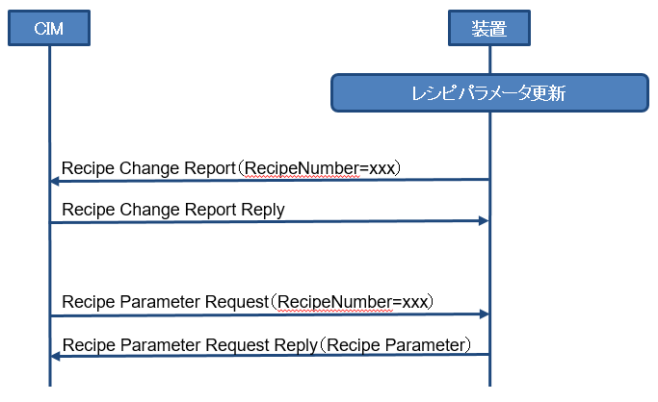

関連PCIO

関連CIM仕様
 | ・Recipe Change Report（レシピ編集レポート）
 | ・Recipe Parameter Request Command（レシピパラメータ要求）

対象BLK
 | Block#0,1,3,5,7,9,A,C

詳細設計【No107】
 |  | 文書番号 | VK-P-XXXXXX | 4 版 | 3/3 | 設計項目

２．Auto Mask Offset調整

概要
 | 蒸着室に搬入されたMaskに対して自動的に整合するOffset値を反映させる機能。
 | CIM仕様 Mask Offset Information Download Sendを受信した時に、ポップアップ画面を表示し、
 | 受信した各Offset値の補正に対して、オペレーターが使用/未使用の選択を可能とする。
 | また、B12ではOffset値の補正を選択した項目について、装置への展開と併せて、MaskRecipeへの更新も実施する。
 | Mask Offset Information Download Sendの詳細仕様はCIM詳細設計仕様書を参照すること。

対応内容
 | ①Mask Offset Download画面
 | ・Mask Offset Download画面を新規作成する
 | 画面の構成は下記の通りとする
 | (1)Mask Positionラベル
 | →Mask Offset Information Downloadを受信したステージを表示する
 | Position Monitoring画面と表記を統一したいため、Position名称の最後に「_M」を追加
 | (2)Material IDラベル
 | →対象となったMaskのMaterial IDを表示する
 | 最大30文字を表示できること
 | (3)Mask Offset EQ Valueラベル
 | →PLC内部のMask Offset X, Y, Tを表示（現在値を表示）
 | (4)Mask Offset New Valueラベル
 | →Mask Offset Information Download Sendで受信したMask Offset X, Y, Tを表示
 | (5)Mask Offset Deltaラベル
 | →Mask Offset X, Y, TのEQ ValueとNew Valueの差分を表示する
 | 差分は絶対値で表示し、ラベルの背景はInfoとする
 | (6)Enableチェックボックス
 | →New Valueを反映させたい項目を選択できるようにチェックボックスを配置する
 | (7)Downloadボタン
 | →ボタン押下により、PLCにEnableチェックボックスでチェックされた項目のみNewValueをPLCに送信し、装置パラメータを更新する
 | また、Server PC内に保存されているMaskRecipeにも更新内容を反映する
 | User権限のロック機能を持たせること
 | （8）Closeボタン
 | →ボタン押下により、Mask Offset Download画面を閉じる
 | User権限のロック機能を持たせること
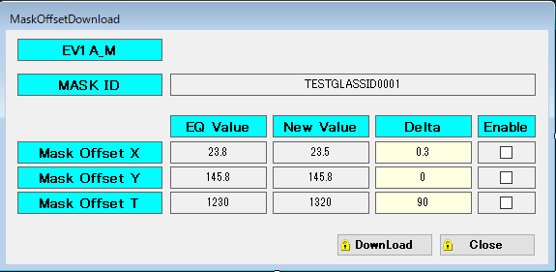

 | ②Mask Offset Download画面の仕様
 | ・Mask Offset Download画面はMask Offset Information Download Send受信時にポップアップ画面として最前面に表示させる
 | 受信したSubunit Noに誤りがあった場合、もしくは受信したOffsetデータがPC IO表の最大値と最小値を超えていた場合は表示しない
 | また、受信したMaskIDが指定されたステージにMaskRecipeとして登録されていなかった場合も表示しない
 | ※ CIMから受信するMASK IDはスペースで埋められていることがあるため、注意すること （TrimEnd関数などでスペースを消す対策が必要）
 | ・ステージ毎に専用の画面を生成し、ステージの異なるMask Offset Informaiton Download Sendを複数受信した時は複数の画面を表示する
 | ・既にポップアップが表示されているステージに対して、Mask Offset Information Download Sendを再受信した場合は
 | 現在のデータを破棄し、最新のデータに上書きする
 | ・Mask Offset Download画面には閉じるボタンは非表示とする
 | ・Mask Offset Download画面が閉じる条件は下記の通りとする
 | (1)Downloadボタンを押下
 | (2)Closeボタンを押下
 | ・ポップアップの表示はCenterControl PCのみ実施、各BLKのMainPCへの表示は不要とする

TrimEndなどにより
MASK IDのスペース削除
 | ③シーケンス
 | ＜正常パターン＞
CIM
PC
Center PC

Mask Offset Information Download Send = ON

受信したSubunit No と MASKl IDをチェック
受信したデータ Mask Offset X, Y, Tをチェック
⇒チェック結果 OK

Retrun Code = OK

Mask Offset Information Download Send Reply = ON

Mask Offset Information Download Send = OFF
Mask Offset Information Download Send Reply = OFF

New Value (Mask Offset X, Y, T)

Mask Offset Download画面を表示

Closeボタンを押下した場合、
PLCへのデータ送信やRecipeの更新を
実施しないで、画面を閉じる

Downloadボタン押下

Enable Check Status
ServerPC
MaskRecipe

Enable Check情報を受け取り、
更新するパラメータを確定
Mask Offset Download画面を閉じる

Enabled New Value

対象ステージのMaskをチェック
Maskの有無、MaskIDの一致/不一致を確認
MaskRecipe 更新
Mask無し、またはMaskID不一致の場合
動作終了
PLCにMaskOffsetデータを送信しない

Mask有り, MaskIDが一致だった場合、
PLCにMaskOffsetデータを送信
Enabled New Value
MaskRecipeFeedBackReq = ON
PLC

MaskRecipeFeedBackAck = ON

MaskRecipeFeedBackReq = OFF

MaskRecipeFeedBackAck = OFF

 | ＜異常パターン＞
CIM
PC
Center PC

Mask Offset Information Download Send = ON

受信したSubunit No と MASKl IDをチェック
受信したデータ Mask Offset X, Y, Tをチェック
⇒チェック結果 NG

Retrun Code = NG

Mask Offset Information Download Send Reply = ON

Mask Offset Information Download Send = OFF
受信データが異常だった場合、
Center PCにデータ送信は行わない

Mask Offset Information Download Send Reply = OFF

関連PCIO

関連CIM仕様
 | MaskOffsetDownloadCommand

対象BLK
 | 有機室BLK、金属室BLKおよびCenter Control PC

添付【CommunicationInitializer】
■CC-Link（通常）通信用アドレス |  |  |  |  |  | ■CC-Link（CIM）通信用アドレス |  |  |  |  |  | ■AVAL通信用アドレス |  |  |  |  |  | 設計項目
Block | Name | Read | Size | Write | Size | Block | Name | Read | Size | Write | Size | Block | Name | Read | Size | Write | Size
BLK#0 | TR0 | 5000 | 0x3000 | 20000 | 0x1000 | BLK#0 | DV |  |  |  |  | BLK#0 | TR0 | 800000 | 0x08000 | 400000 | 0x08000
 | PCA | C000 | 0x3600 | 21000 | 0x1000 |  | PPID |  |  |  |  |  | PCA | 808000 | 0x08000 | 408000 | 0x08000
 | PCB | F600 | 0x3600 | 22000 | 0x1000 |  | SV |  |  |  |  |  | PCB | 810000 | 0x08000 | 410000 | 0x08000
 | PCC | 12C00 | 0x3600 | 23000 | 0x1000 |  | EV |  |  |  |  |  | PCC | 818000 | 0x08000 | 418000 | 0x08000
未定
 | PCD | 16200 | 0x3600 | 24000 | 0x1000 |  | Write |  |  |  |  |  | PCD | 820000 | 0x08000 | 420000 | 0x08000
BLK#1 | TR1 | 5000 | 0x3000 | 20000 | 0x1000 | BLK#1 | DV |  |  |  |  |  | CIM | 828000 | 0x08000 | 428000 | 0x08000
 | EV1AB | C000 | 0x3600 | 21000 | 0x1000 |  | PPID |  |  |  |  | BLK#1 | TR1 | 840000 | 0x08000 | 440000 | 0x08000
 | EV1CD | F600 | 0x3600 | 22000 | 0x1000 |  | SV |  |  |  |  |  | EV1AB | 848000 | 0x08000 | 448000 | 0x08000
 | EV2AB | 12C00 | 0x3600 | 23000 | 0x1000 |  | EV |  |  |  |  |  | EV1CD | 850000 | 0x08000 | 450000 | 0x08000
 | EV2CD | 16200 | 0x3600 | 24000 | 0x1000 |  | Write |  |  |  |  |  | EV2AB | 858000 | 0x08000 | 458000 | 0x08000
BLK#3 | TR3 | 5000 | 0x3000 | 20000 | 0x1000 | BLK#3 | DV |  |  |  |  |  | EV2CD | 860000 | 0x08000 | 460000 | 0x08000
 | EV3AB | C000 | 0x3600 | 21000 | 0x1000 |  | PPID |  |  |  |  |  | CIM | 868000 | 0x08000 | 468000 | 0x08000
 | EV3CD | F600 | 0x3600 | 22000 | 0x1000 |  | SV |  |  |  |  | BLK#3 | TR3 | 880000 | 0x08000 | 480000 | 0x08000
 | EV4AB | 12C00 | 0x3600 | 23000 | 0x1000 |  | EV |  |  |  |  |  | EV3AB | 888000 | 0x08000 | 488000 | 0x08000
 | EV4CD | 16200 | 0x3600 | 24000 | 0x1000 |  | Write |  |  |  |  |  | EV3CD | 890000 | 0x08000 | 490000 | 0x08000
BLK#5 | TR5 | 5000 | 0x3000 | 20000 | 0x1000 | BLK#5 | DV |  |  |  |  |  | EV4AB | 898000 | 0x08000 | 498000 | 0x08000
 | EV5AB | C000 | 0x3600 | 21000 | 0x1000 |  | PPID |  |  |  |  |  | EV4CD | 8A0000 | 0x08000 | 4A0000 | 0x08000
 | EV5CD | F600 | 0x3600 | 22000 | 0x1000 |  | SV |  |  |  |  |  | CIM | 8A8000 | 0x08000 | 4A8000 | 0x08000
 | EV6AB | 12C00 | 0x3600 | 23000 | 0x1000 |  | EV |  |  |  |  | BLK#5 | TR5 | 8C0000 | 0x08000 | 4C0000 | 0x08000
 | EV6CD | 16200 | 0x3600 | 24000 | 0x1000 |  | Write |  |  |  |  |  | EV5AB | 8C8000 | 0x08000 | 4C8000 | 0x08000
BLK#7 | TR7 | 5000 | 0x3000 | 20000 | 0x1000 | BLK#7 | DV |  |  |  |  |  | EV5CD | 8D0000 | 0x08000 | 4D0000 | 0x08000
 | EV7AB | C000 | 0x3600 | 21000 | 0x1000 |  | PPID |  |  |  |  |  | EV6AB | 8D8000 | 0x08000 | 4D8000 | 0x08000
 | EV7CD | F600 | 0x3600 | 22000 | 0x1000 |  | SV |  |  |  |  |  | EV6CD | 8E0000 | 0x08000 | 4E0000 | 0x08000
 | EV8AB | 12C00 | 0x3600 | 23000 | 0x1000 |  | EV |  |  |  |  |  | CIM | 8E8000 | 0x08000 | 4E8000 | 0x08000
 | EV8CD | 16200 | 0x3600 | 24000 | 0x1000 |  | Write |  |  |  |  | BLK#7 | TR7 | 900000 | 0x08000 | 500000 | 0x08000
BLK#9 | TR9 | 5000 | 0x3000 | 20000 | 0x1000 | BLK#9 | DV |  |  |  |  |  | EV7AB | 908000 | 0x08000 | 508000 | 0x08000
 | EV9A | C000 | 0x3600 | 21000 | 0x1000 |  | PPID |  |  |  |  |  | EV7CD | 910000 | 0x08000 | 510000 | 0x08000
 | EV9B | F600 | 0x3600 | 22000 | 0x1000 |  | SV |  |  |  |  |  | EV8AB | 918000 | 0x08000 | 518000 | 0x08000
 | EV9C | 12C00 | 0x3600 | 23000 | 0x1000 |  | EV |  |  |  |  |  | EV8CD | 920000 | 0x08000 | 520000 | 0x08000
 | EV9D | 16200 | 0x3600 | 24000 | 0x1000 |  | Write |  |  |  |  |  | CIM | 928000 | 0x08000 | 528000 | 0x08000
BLK#A | TRA | 5000 | 0x3000 | 20000 | 0x1000 | BLK#A | DV |  |  |  |  | BLK#9 | TR9 | 940000 | 0x08000 | 540000 | 0x08000
 | EVAA | C000 | 0x3600 | 21000 | 0x1000 |  | PPID |  |  |  |  |  | EV9A | 948000 | 0x08000 | 548000 | 0x08000
 | EVAB | F600 | 0x3600 | 22000 | 0x1000 |  | SV |  |  |  |  |  | EV9B | 950000 | 0x08000 | 550000 | 0x08000
 | EVAC | 12C00 | 0x3600 | 23000 | 0x1000 |  | EV |  |  |  |  |  | EV9C | 958000 | 0x08000 | 558000 | 0x08000
 | EVAD | 16200 | 0x3600 | 24000 | 0x1000 |  | Write |  |  |  |  |  | EV9D | 960000 | 0x08000 | 560000 | 0x08000
BLK#B | TRB | 5000 | 0x3000 | 20000 | 0x1000 | BLK#B | DV |  |  |  |  |  | CIM | 968000 | 0x08000 | 568000 | 0x08000
 | EVCAB | C000 | 0x3600 | 21000 | 0x1000 |  | PPID |  |  |  |  | BLK#A | TRA | 980000 | 0x08000 | 580000 | 0x08000
 | EVCCD | F600 | 0x3600 | 22000 | 0x1000 |  | SV |  |  |  |  |  | EVAA | 988000 | 0x08000 | 588000 | 0x08000
BLK#D | TRD | 5000 | 0x3000 | 20000 | 0x1000 |  | EV |  |  |  |  |  | EVAB | 990000 | 0x08000 | 590000 | 0x08000
 | EVDAB | C000 | 0x3600 | 21000 | 0x1000 |  | Write |  |  |  |  |  | EVAC | 998000 | 0x08000 | 598000 | 0x08000
 | EVDCD | F600 | 0x3600 | 22000 | 0x1000 | BLK#D | DV |  |  |  |  |  | EVAD | 9A0000 | 0x08000 | 5A0000 | 0x08000
 | EVEAB | 12C00 | 0x3600 | 23000 | 0x1000 |  | PPID |  |  |  |  |  | CIM | 9A8000 | 0x08000 | 5A8000 | 0x08000
 | EVECD | 16200 | 0x3600 | 24000 | 0x1000 |  | SV |  |  |  |  | BLK#B | TRB | 9C0000 | 0x08000 | 5C0000 | 0x08000
BLK#F | TRF | 5000 | 0x3000 | 20000 | 0x1000 |  | EV |  |  |  |  |  | EVCAB | 9C8000 | 0x08000 | 5C8000 | 0x08000
 | EVFA | C000 | 0x3600 | 21000 | 0x1000 |  | Write |  |  |  |  |  | EVCCD | 9D0000 | 0x08000 | 5D0000 | 0x08000
 | EVFB | F600 | 0x3600 | 22000 | 0x1000 | BLK#F | DV |  |  |  |  |  | CIM | 9D8000 | 0x08000 | 5D8000 | 0x08000
 | EVFC | 12C00 | 0x3600 | 23000 | 0x1000 |  | PPID |  |  |  |  | BLK#D | TRD | A00000 | 0x08000 | 600000 | 0x08000
 | EVFD | 16200 | 0x3600 | 24000 | 0x1000 |  | SV |  |  |  |  |  | EVDAB | A08000 | 0x08000 | 608000 | 0x08000
 | EVFE | 19800 | 0x3600 | 25000 | 0x1000 |  | EV |  |  |  |  |  | EVDCD | A10000 | 0x08000 | 610000 | 0x08000
 |  |  |  |  |  |  | Write |  |  |  |  |  | EVEAB | A18000 | 0x08000 | 618000 | 0x08000
 |  |  |  |  |  |  |  |  |  |  |  |  | EVECD | A20000 | 0x08000 | 620000 | 0x08000
 |  |  |  |  |  |  |  |  |  |  |  |  | CIM | A28000 | 0x08000 | 628000 | 0x08000
 |  |  |  |  |  |  |  |  |  |  |  | BLK#F | TRF | A40000 | 0x08000 | 640000 | 0x08000
 |  |  |  |  |  |  |  |  |  |  |  |  | EVFA | A48000 | 0x08000 | 648000 | 0x08000
 |  |  |  |  |  |  |  |  |  |  |  |  | EVFB | A50000 | 0x08000 | 650000 | 0x08000
 |  |  |  |  |  |  |  |  |  |  |  |  | EVFC | A58000 | 0x08000 | 658000 | 0x08000
 |  |  |  |  |  |  |  |  |  |  |  |  | EVFD | A60000 | 0x08000 | 660000 | 0x08000
 |  |  |  |  |  |  |  |  |  |  |  |  | EVFE | A68000 | 0x08000 | 668000 | 0x08000
 |  |  |  |  |  |  |  |  |  |  |  |  | CIM | A70000 | 0x08000 | 670000 | 0x08000

